F.6.3_GUI
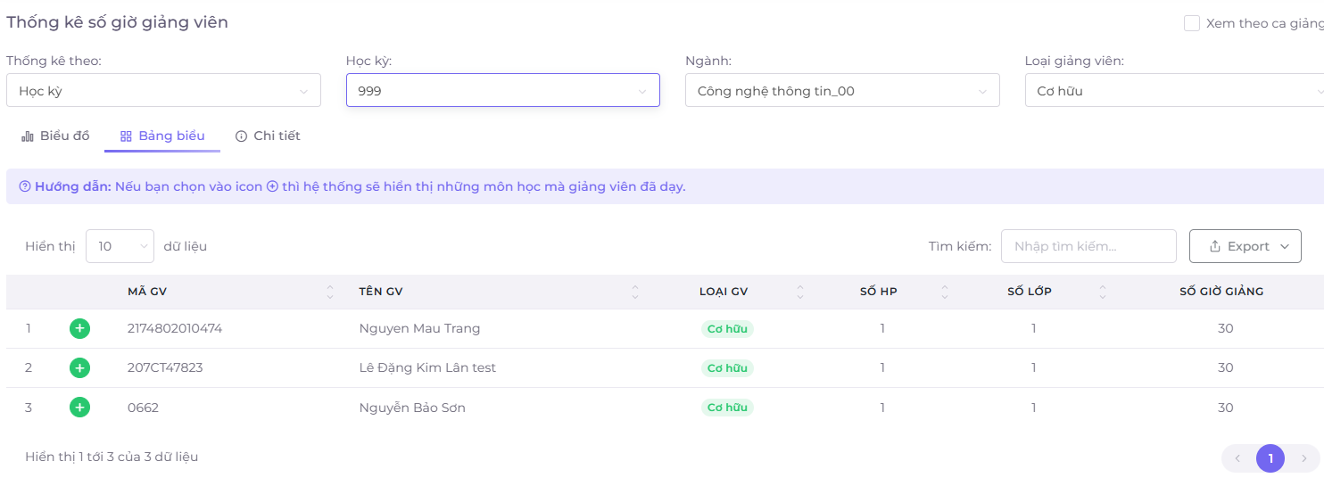
Backlog ID | Backlog Item | User Story Description | Acceptance Criteria
PB_27 | Xem các môn học trong kỳ học | Là một thành viên trong Ban giảng dạy, tôi muốn xem các môn học của các giảng viên trong kỳ học, để biết môn học nào mà giảng viên đó đã giảng dạy trong kỳ đó, nhằm kiểm soát khối lượng giảng dạy của mỗi giảng viên và phân công một cách hợp lý. | AC01 | Ban giảng dạy có thể xem các môn học mà giảng viên đã giảng dạy trong kỳ học đó. | AC02:Nút Xem môn học (+) sẽ thay đổi thành (-) và thay đổi màu đỏ sau khi được nhấp vào
 |  |  | AC02 | Nút Xem môn học (+) sẽ thay đổi thành (-) và thay đổi màu đỏ sau khi được nhấp vào
 |  |  | AC03 | Tổng số giờ của mỗi môn học phải bằng tổng số giờ của giảng viên trong kỳ học đó.
 |  |  | AC04 | Tổng số lớp học của mỗi môn học phải bằng tổng số lớp học của giảng viên trong kỳ học đó.
 |  |  | AC05 | Dữ liệu thống kê phải chính xác, tổng số giờ của mỗi giảng viên phải bằng tổng số giờ của mỗi lớp học được giảng dạy bởi giảng viên trong kỳ học đó.
 |  |  | AC06 | Kiểm tra tài liệu đã thành công: -Kiểm tra chức năng: Đã thành công -Kiểm tra tích hợp: Đã thành công

 |  | Ban giảng dạy có thể xem các môn học mà giảng viên đã giảng dạy trong kỳ học đó. |  | Chức năng cho phép BCN khoa xem các môn học mà các giảng viên đã giảng dạy trong kỳ học
 | EC01 | Xem các môn học của giảng viên trong kỳ học đó – Hợp lệ |  | Chức năng dành cho BCN Khoa
 |  | Nút Xem môn học (+) sẽ thay đổi thành (-) và thay đổi màu đỏ sau khi được nhấp vào. |  | Màn hình chức năng liên kết đến các chức năng: Thống kê số giờ giảng viên Thống kê số giờ giáo viên thỉnh giảng Thống kê số giờ giảng cá nhân Thống kê lịch giảng dạy
 | EC02 | Nhấp vào nút Xem môn học (+) – Hợp lệ
 | EC03 | Nút Xem môn học (+) đã được nhấp vào và đã thay đổi thành nút Xem môn học (-) với màu đỏ – Hợp lệ
 |  | Tổng số giờ của mỗi môn học phải bằng tổng số giờ của giảng viên trong kỳ học đó.
 | EC04 | Tổng số giờ của mỗi môn học bằng tổng số giờ của giảng viên trong kỳ học đó – Hợp lệ
 | EC05 | Tổng số giờ của mỗi môn học không bằng tổng số giờ của giảng viên trong kỳ học đó – Không hợp lệ
 |  | Tổng số lớp học của mỗi môn học phải bằng tổng số lớp học của giảng viên trong kỳ học đó.
 | EC06 | Tổng số lớp học của mỗi môn học bằng tổng số lớp học của giảng viên trong kỳ học đó – Hợp lệ
 | EC07 | Tổng số lớp học của mỗi môn học không bằng tổng số lớp học của giảng viên trong kỳ học đó – Không hợp lệ
 |  | Dữ liệu thống kê phải chính xác, tổng số giờ của mỗi giảng viên phải bằng tổng số giờ của mỗi lớp học được giảng dạy bởi giảng viên trong kỳ học đó.
 | EC08 | Tổng số giờ của mỗi giảng viên bằng tổng số giờ của mỗi lớp học được giảng dạy bởi giảng viên trong kỳ học đó – Hợp lệ
 | EC09 | Tổng số giờ của mỗi giảng viên không bằng tổng số giờ của mỗi lớp học được giảng dạy bởi giảng viên trong kỳ học đó – Không hợp lệ

GUI
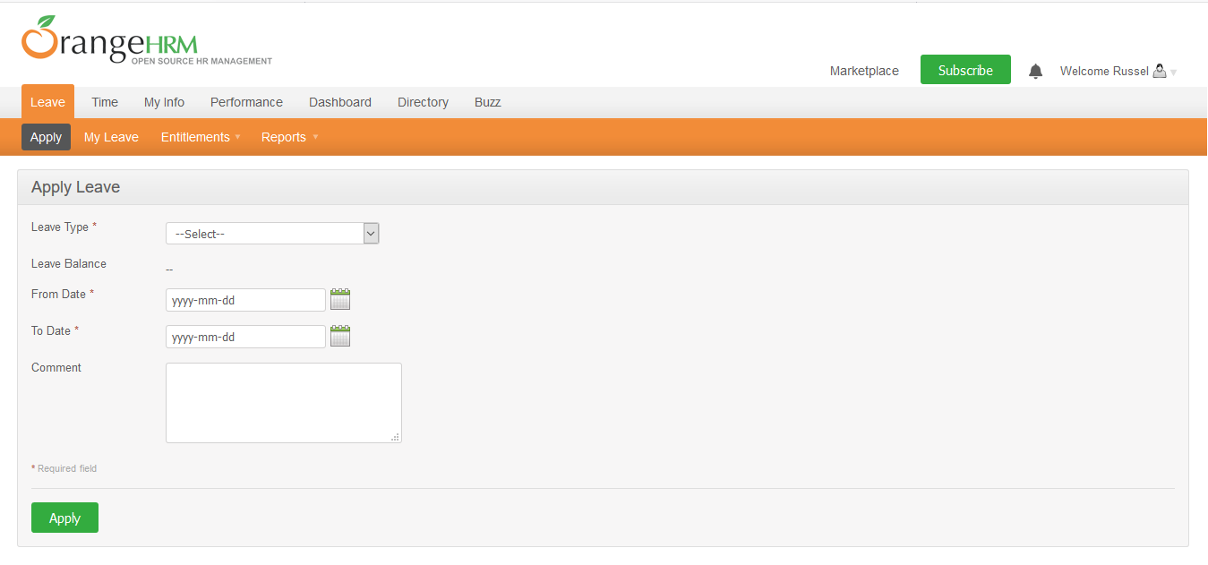

NO. | INPUT FIELD | DESCRIPTION | CONSTRAINTS
1 | Leave Type | Loại nghỉ phép mà cá nhân được hưởng | Bắt buộc chọn từ danh sách. Loại nghỉ phép do Admin thiết lập cho nhân viên trong module Configure Leave Types và Entitlements
2 | Leave Balance | Số dư ngày phép mà cá nhân được phép sử dụng | Read-only
3 | From Date | Ngày bắt đầu nghỉ phép | Bắt buộc chọn từ calendar control
4 | To Date | Ngày kết thúc nghỉ phép | Bắt buộc chọn từ calendar control
5 | Duration | Thời lượng nghỉ phép | Chọn một trong các giá trị sau từ danh sách: • Full Day: Nghỉ trọn ngày • Half Day: Nghỉ nửa ngày • Specify Time – From, To, Duration: Giờ nghỉ cụ thể Field này chỉ xuất hiện khi người dùng chọn From Date = To Date
6 | Partial Days | Hình thức nghỉ phép | Chọn một trong các giá trị sau từ danh sách: • None: giá trị mặc định, nghỉ trọn ngày • All Days: Hệ thống hiển thị Duration field cho phép chọn một trong 2 giá trị từ danh sách: o Half Day – Morning/Afternoon (giá trị mặc định) o Specify Time – From, To, Duration: Giờ nghỉ cụ thể • Start Day Only: Hệ thống hiển thị Duration field cho phép chọn giống mô tả của All Days • End Day Only: Hệ thống hiển thị Duration field cho phép chọn giống mô tả của All Days • Start and End Day: Hệ thống hiển thị Duration field cho phép chọn giống mô tả của All Days Field này chỉ xuất hiện khi người dùng chọn From Date != To Date
7 | Comment | Ghi chú thêm (nếu cần thiết)

